composicao_demanda
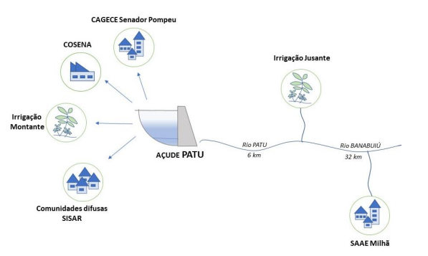
Uso | Vazão (L/s)
Irrigação Jusante | 400
Abastecimento CAGECE | 40
Irrigação Montante | 20
Abastecimento SAAE Milhã | 16
Comunidades SISAR | 3
Indústria COSENA | 1

Diagramas de usos

volume_meta
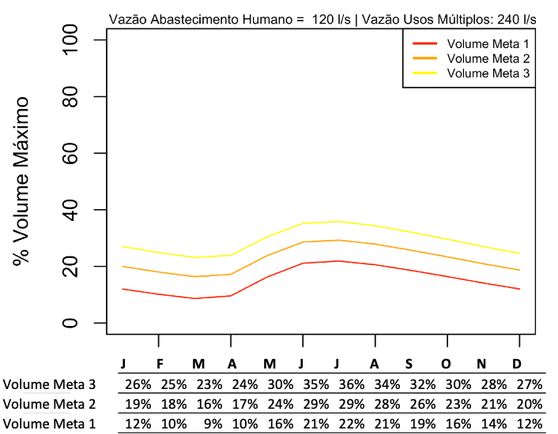
Mes_Num | Meta1v | Meta2v | Meta3v
Jan | 12% | 19% | 26%
Fev | 10% | 18% | 25%
Mar | 9% | 16% | 23%
Abr | 10% | 17% | 24%
Mai | 16% | 24% | 30%
Jun | 21% | 29% | 35%
Jul | 22% | 29% | 36%
Ago | 21% | 28% | 34%
Set | 19% | 26% | 32%
Out | 16% | 23% | 30%
Nov | 14% | 21% | 28%
Dez | 12% | 20% | 27%

